Datos
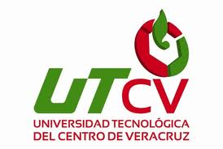 UNIVERSIDAD TECNOLÓGICA DEL CENTRO DE VERACRUZ TECNOLOGÍAS DE LA INFORMACIÓN Y COMUNICACIÓN FORMATO DE BITÁCORA

 | Periodo: | Enero - Abril 2015
 | Nombre del Profesor: | Maria Reina Zarate Nava
 | Grupo: | A
 | Materia: | Base de datos para Aplicaciones
 | No. De Equipo: | 5
 | Nombre del proyecto: | Recicla tu entrada

 | Integrantes del equipo:
 | 1 | Jorge Alducin Vazquez
 | 2 | Jose Antonio Garcia Gonzalez
 | 3 | Jose Manuel Molina Fidencio
 | 4 | Angel Eliezer Martinez Hernandez
 | 5
 | 6

